Sheet1
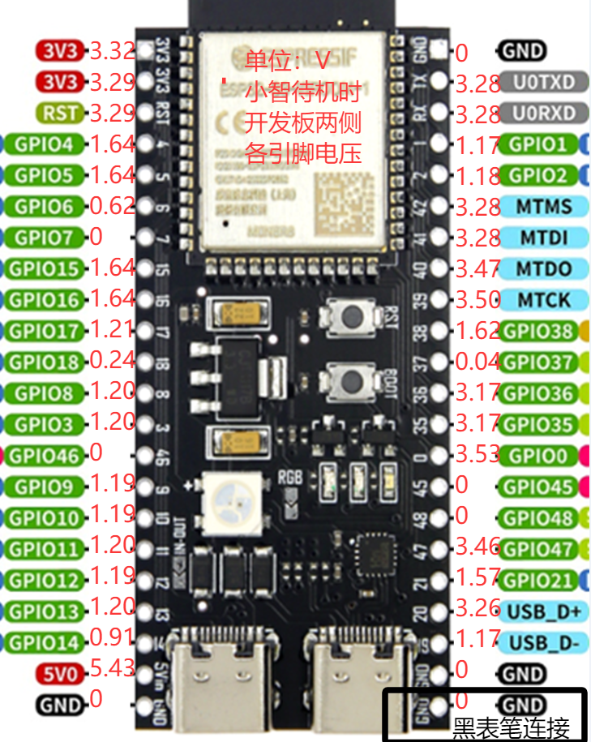
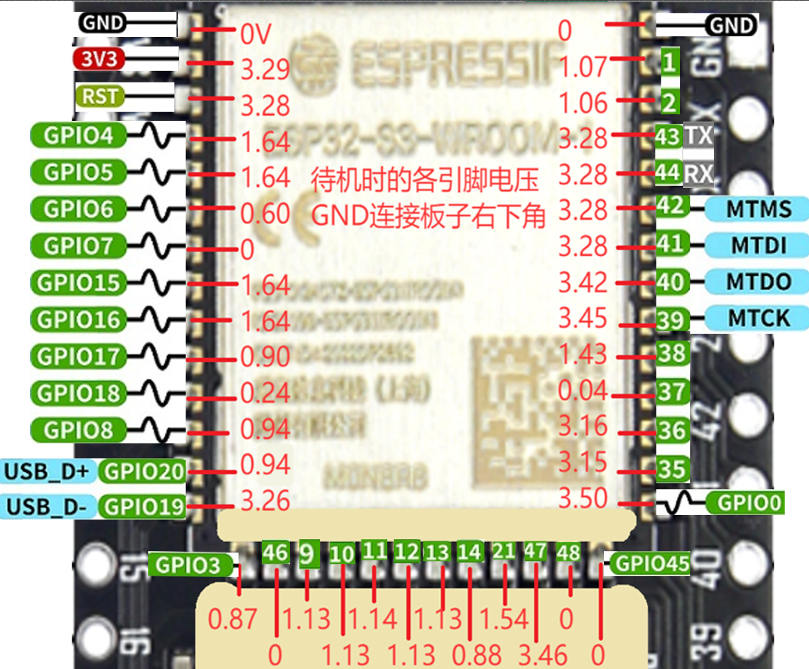
面包板0.91寸4pin屏幕以及8pin屏幕的接线 |  |  | 接线教程网址 | https://rcnv1t9vps13.feishu.cn/wiki/Zq62wST38iuNxZkwg9JcjkSSnSd
ESP32S3开发板 | 麦克风 INMP441（I2S接口） |  |  |  | 接线 |  | 小智待机 电压/V | 左侧引脚 | 开发板图片 | 右侧引脚 | 小智待机 电压/V | 接线 |  |  |  | ESP32S3开发板 | 麦克风 INMP441（I2S接口）
GPIO4 | WS 数据选择 |  |  |  |  |  | 3.32 | 3V3 |  | GND | 0 |  |  |  |  | GPIO4 | WS 数据选择
GPIO5 | SCK 数据时钟 |  |  |  |  |  | 3.29 | 3V3 |  | GPIO43 | 3.28 |  |  |  |  | GPIO5 | SCK 数据时钟
GPIO6 | SD 数据输出 |  |  |  |  |  | 3.29 | RST |  | GPIO44 | 3.28 |  |  |  |  | GPIO6 | SD 数据输出
3V3 | VDD 电源正 3.3V |  |  |  | 麦克风 INMP441（I2S接口） | WS 数据选择 | 1.64 | GPIO4 |  | GPIO1 | 1.17 |  |  |  |  | 3V3 | VDD 电源正 3.3V
GND | GND 接地 短接 L/R 左/右声道 |  |  |  |  | SCK 数据时钟 | 1.64 | GPIO5 |  | GPIO2 | 1.18 |  |  |  |  | GND | GND 接地 短接 L/R 左/右声道
 |  |  |  |  |  | SD 数据输出 | 0.62 | GPIO6 |  | GPIO42 | 3.28 | SCK 时钟线 | 0.91寸或0.96寸4pin 显示屏（IIC / I2C接口） | BLK 背光 | 显示屏（SPI-LCD 8Pin接口） |  | 数字功放 MAX98357A
 |  |  |  |  | 数字功放 MAX98357A | DIN 数字信号 | 0 | GPI07 |  | GPIO41 | 3.28 | SDA 数据线 |  | CS 片选
 | 数字功放 MAX98357A |  |  |  |  | BCLK 位时钟 | 1.64 | GPIO15 |  | GPIO40 | 3.47 | DC 数据选择 | 显示屏（SPI-LCD 8Pin接口） |  |  | GPIO7 | DIN 数字信号
GPIO7 | DIN 数字信号 |  |  |  |  | LRC 左/右时钟 | 1.64 | GPIO16 |  | GPIO39 | 3.5 | 接音量减-短触按钮 |  |  |  | GPIO15 | BCLK 位时钟
GPIO15 | BCLK 位时钟 |  |  |  |  |  | 1.21 | GPIO17 |  | GPIO38 | 1.62 | 接音量加+短触按钮 |  |  |  | GPIO16 | LRC 左/右时钟
GPIO16 | LRC 左/右时钟 |  |  |  |  |  | 0.24 | GPIO18 |  | GPIO37 | 0.04 |  |  |  |  | 3V3 /3.3V | Vin（或VCC）电源输入 短接 SD 关机频道
3V3 /3.3V | Vin（或VCC）电源输入 短接 SD 关机频道 |  |  |  |  |  | 1.2 | GPIO8 |  | GPIO36 | 3.17 |  |  |  |  | GND | GND 接地 短接 GAIN 增益和频道
GND | GND 接地 短接 GAIN 增益和频道（BGA封装麦克风不用短接） |  |  |  |  |  | 1.2 | GPIO3 |  | GPIO35 | 3.17 |  |  |  |  |  | 音频+ 接 喇叭正极（一般红线，不清楚问卖家、或用万用表测或其他方法）
 | 音频+ 接 喇叭正极（一般红线，不清楚问卖家、或用万用表测或其他方法） |  | 显示屏（SPI-LCD 8Pin接口） |  |  |  | 0 | GPIO46 |  | GPIO0 | 3.53
 | 音频- 接 喇叭负极 |  |  |  | 双L298N电机驱动模块 控制电机， 左轮是1、2号电机 右轮是3、4号电机 | 左轮PWM | 0 | GPIO9 |  | GPIO45 | 0 | RES 复位 | 显示屏（SPI-LCD 8Pin接口） |  |  |  | 音频- 接 喇叭负极
 |  | GPIO21 | SCL 时钟线 |  |  | 左轮前进 | 0 | GPIO10 |  | GPIO48 | 0
 |  | GPIO47 | SDA 数据信号 |  |  | 左轮后退 | 0 | GPIO11 |  | GPIO47 | 3.46 | SDA 数据信号 | 显示屏（SPI-LCD 8Pin接口） |  |  |  | 显示屏（SPI-LCD 8Pin接口）
 |  | GPIO45 | RES 复位 |  |  | 右轮PWM | 0 | GPIO12 |  | GPIO21 | 1.57 | SCL 时钟线
 | 显示屏（IIC / I2C接口，可选） | GPIO40 | DC 数据选择 |  |  | 右轮前进 | 0 | GPIO13 |  | GPIO20 | 3.26 |  |  |  |  | GND | GND 接地
GPIO41 | SDA 数据线 | GPIO41 | CS 片选 |  |  | 右轮后退 | 0 | GPIO14 |  | GPIO19 | 1.17 |  |  |  |  | 3V3 | VCC 电源正
GPIO42 | SCK 时钟线 | GPIO42 | BLK 背光 |  |  |  | 5.43 | 5V0 |  | GND | 0 |  |  |  |  | GPIO21 | SCL 时钟线
3V3 /3.3V | VCC 电源正 | GND | GND 接地 |  |  |  | 0 | GND |  | GND | 0 |  |  |  |  | GPIO47 | SDA 数据信号
GND | GND 接地 | 3V3 | VCC 电源正 |  |  |  |  |  |  |  |  |  |  |  |  | GPIO45 | RES 复位
 |  |  |  |  |  |  |  |  |  |  |  |  |  |  |  | GPIO40 | DC 数据选择
 |  |  |  |  |  |  |  |  |  |  |  |  |  |  |  | GPIO41 | CS 片选
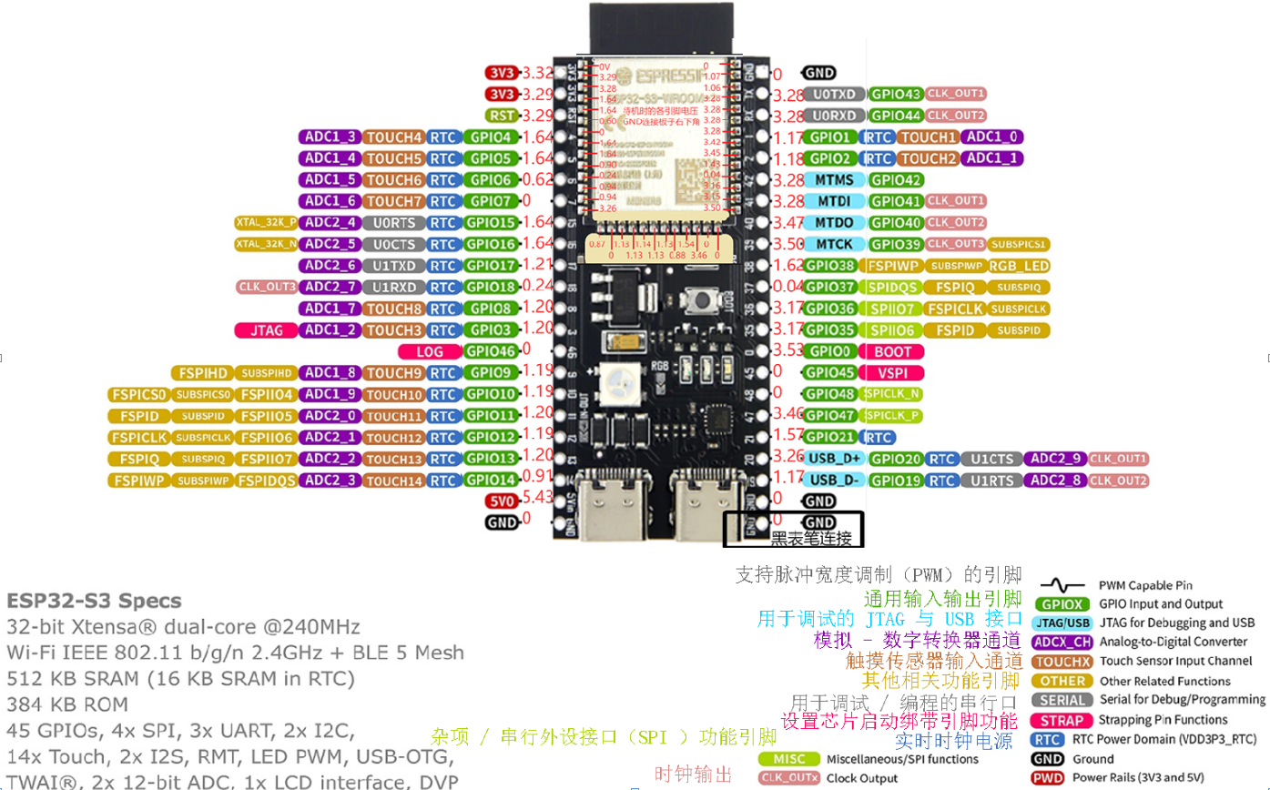
 | 音量按钮
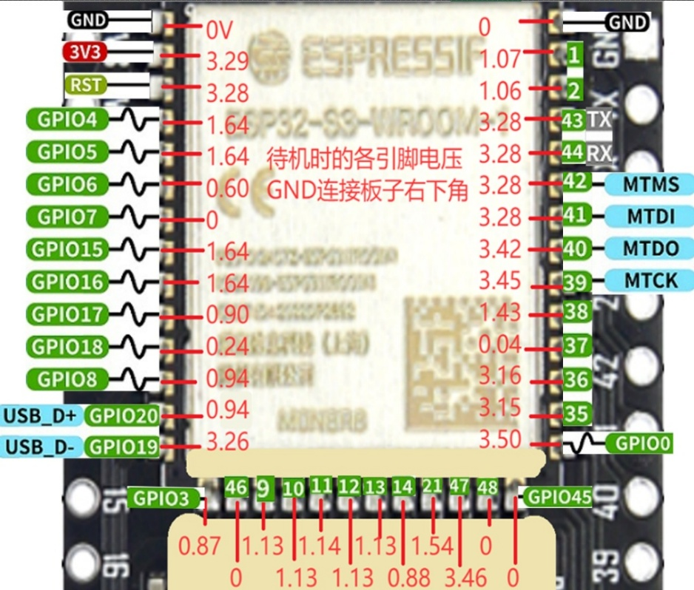
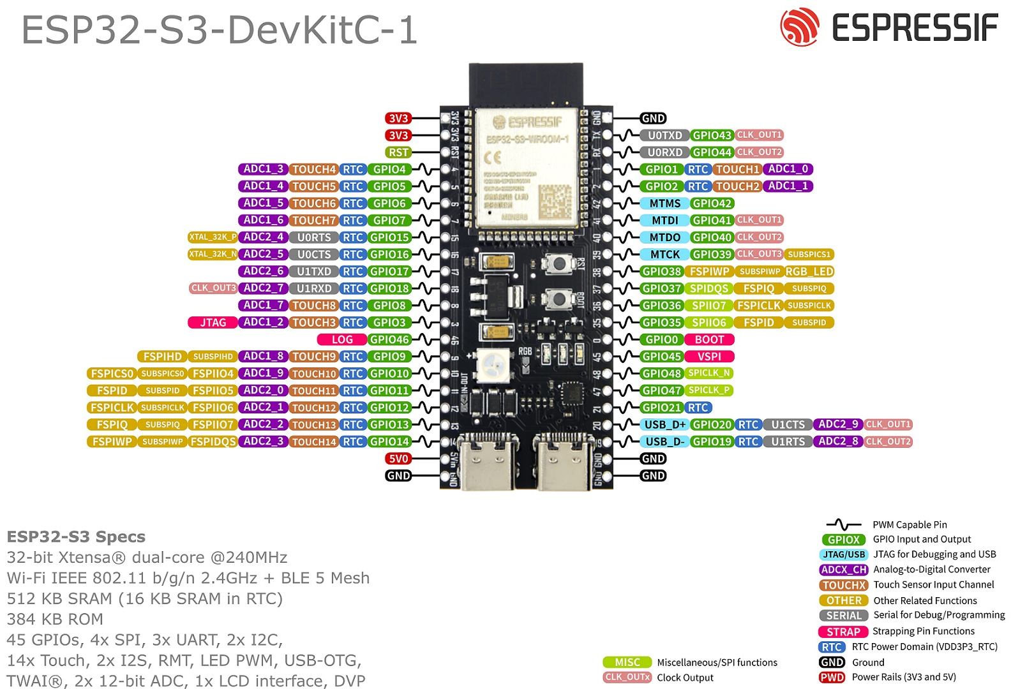
GPIO39 | 接音量减-短触按钮（另一头接地 GND），短按减小音量，长按静音（音量0）,**请注意四角按钮的同向是连通的。 |  |  |  |  |  |  |  |  |  |  |  |  |  |  | GPIO42 | BLK 背光
GPIO40 | 接音量加+短触按钮（另一头接地 GND），短按加大音量。**请注意四角按钮的同向是连通的

 | 4G 模块（ML307R，可选）
LDO 正极（4.7V）3个脚最右边那个 | BAT（3.7~4.5V） 或者 +5V 短接 EN 使能（电压>4.7V）
GND | GND 接地
GPIO11 | TXD 发送数据
GPIO12 | RXD 接收数据

ESP32-S3 N16R8 CAM开发板带OV3660摄像头
ESP32S3开发板 | 麦克风 INMP441（I2S接口）
GPIO1 | WS 数据选择
GPIO2 | SCK 数据时钟
GPIO42 | SD 数据输出
3V3 | VDD 电源正 3.3V
GND | GND 接地 短接 L/R 左/右声道

 | 数字功放 MAX98357A
GPIO39 | DIN 数字信号
GPIO40 | BCLK 位时钟
GPIO41 | LRC 左/右时钟
3V3 /3.3V | Vin（或VCC）电源输入 短接 SD 关机频道
GND | GND 接地 短接 GAIN 增益和频道
 | 音频+ 接 喇叭正极（一般红线，不清楚问卖家、或用万用表测或其他方法）
 | 音频- 接 喇叭负极

 | 显示屏（SPI-LCD 8Pin接口）
GND | GND 接地
3V3 | VCC 电源正
GPIO19 | SCL 时钟线
GPIO20 | SDA 数据信号
GPIO21 | RES 复位
GPIO47 | DC 数据选择
GPIO45 | CS 片选
GPIO38 | BLK 背光

